PLANTILLA GRÁFICO
PEHUENCHES
COPIAR Y PEGAR DATOS DE CADA DEPTO
 |  |  |  | FÓRMULAS, NO TOCAR
 | total | mujeres | varones | varones | mujeres
Total | 15171 | 7660 | 7511 | 3.9 | 3.9
0-4 | 1183 | 590 | 593 | 4.8 | 4.4
5 a 9 | 1401 | 674 | 727 | 4.4 | 4.8
10 a 14 | 1392 | 721 | 671 | 3.8 | 3.6
15-19 | 1126 | 551 | 575 | 3.9 | 3.9
20-24 | 1188 | 592 | 596 | 4.3 | 4.4
25-29 | 1318 | 670 | 648 | 4.4 | 4.9
30-34 | 1405 | 737 | 668 | 4.5 | 4.2
35-39 | 1319 | 634 | 685 | 3.9 | 3.6
40-44 | 1137 | 551 | 586 | 3.0 | 3.1
45-49 | 929 | 470 | 459 | 2.0 | 2.3
50-54 | 654 | 355 | 299 | 1.8 | 2.0
55-59 | 585 | 308 | 277 | 1.8 | 1.7
60-64 | 520 | 252 | 268 | 1.1 | 1.4
65-69 | 389 | 217 | 172 | 0.8 | 0.8
70-74 | 245 | 121 | 124 | 0.5 | 0.6
75-79 | 167 | 93 | 74 | 0.3 | 0.4
80-84 | 100 | 57 | 43 | 0.2 | 0.2
85-89 | 66 | 36 | 30 | 0.1 | 0.2
90-94 | 34 | 25 | 9 | 0.0 | 0.0
95-99 | 11 | 4 | 7 | 0.0 | 0.0
100 y más | 2 | 2 |  | 0.0 | 0.0

PIRÁMIDES
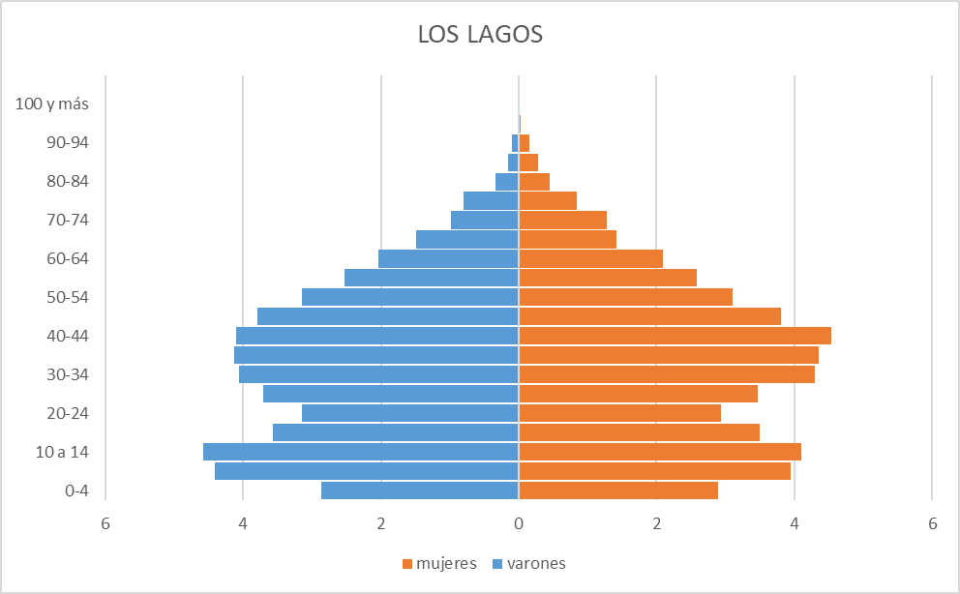
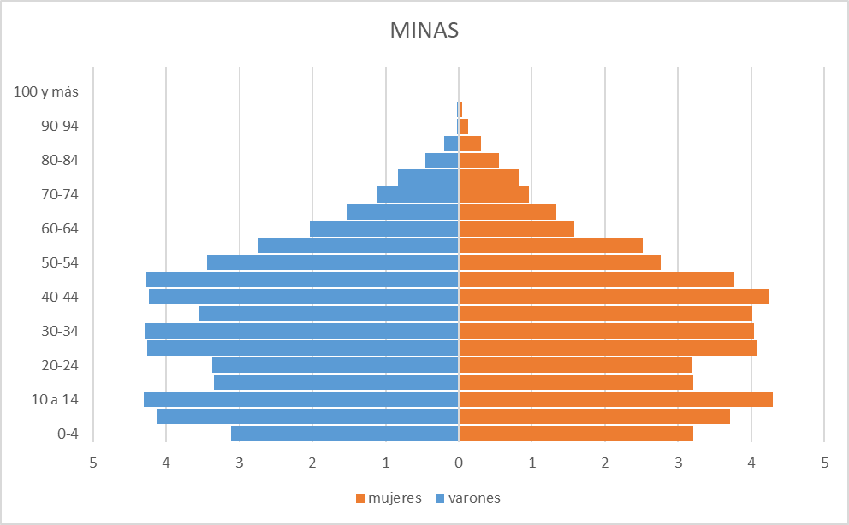

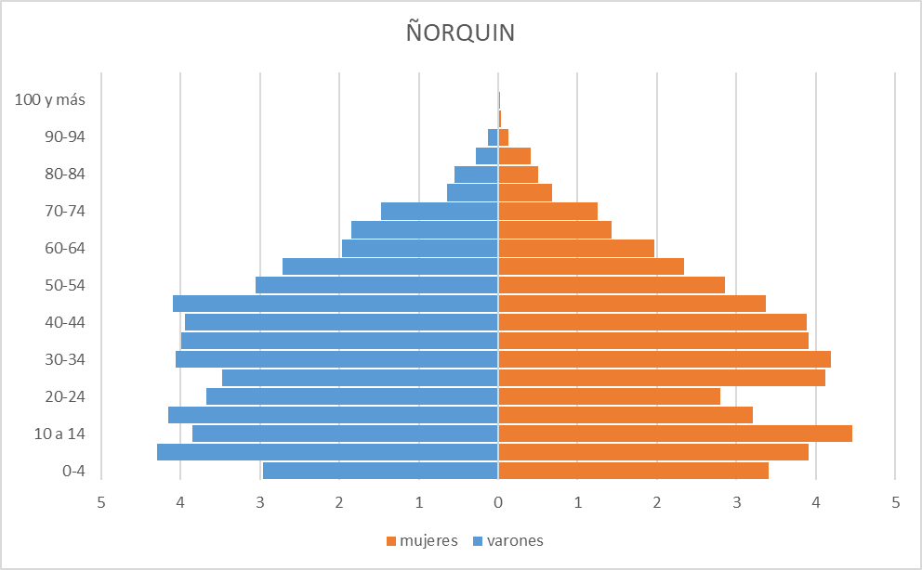
PEHUENCHES
 | varones | mujeres
0-4 | 3.9 | 3.9
5 a 9 | 4.8 | 4.4
10 a 14 | 4.4 | 4.8
15-19 | 3.8 | 3.6
20-24 | 3.9 | 3.9
25-29 | 4.3 | 4.4
30-34 | 4.4 | 4.9
35-39 | 4.5 | 4.2
40-44 | 3.9 | 3.6
45-49 | 3.0 | 3.1
50-54 | 2.0 | 2.3
55-59 | 1.8 | 2.0
60-64 | 1.8 | 1.7
65-69 | 1.1 | 1.4
70-74 | 0.8 | 0.8
75-79 | 0.5 | 0.6
80-84 | 0.3 | 0.4
85-89 | 0.2 | 0.2
90-94 | 0.1 | 0.2
95-99 | 0.0 | 0.0
100 y más | 0.0 | 0.0
 | 0.0 | 0.0

